关系图
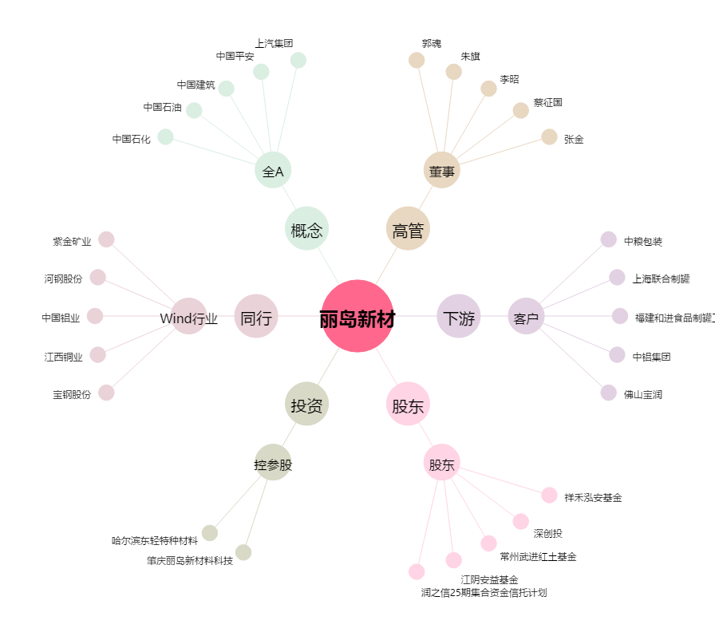
丽岛新材[603937.SH] - 关系概览图

